入力にあたって
入力に当たって

記述の文字数の目安が定められています
・文字数は神奈川県のHPに掲載する際の目安です。自己評価では厳密に求められるものではありませんので、多少の増減は気にしなくて結構です。
・内容ごとに箇条書きにすることをお勧めします。
・大切なことは利用（希望）者に対して、正しい情報をわかりやすく伝えることです。

■ 事業プロフィール
③理念・基本方針 400文字
④施設・事業所の特徴的な取り組み 600文字
・アピール／課題 各500文字

■ 自己評価
共通評価（別紙２ー１） | 評価項目ごと 250文字
内容評価（別紙２ー２） | 評価項目ごと 400文字

該当する評価（abc）の ☐ （黄色のセル）のドロップダウンリストから、☑を選択すると、②に選択した評価が表示されます。

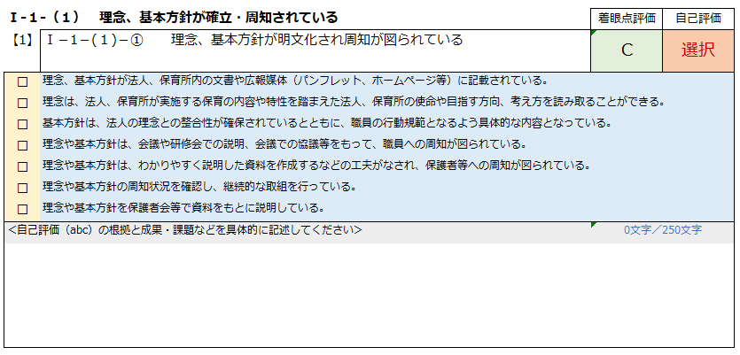
②

①

③
④

以上、入力に当たってのお願いです。

